图纸信息表
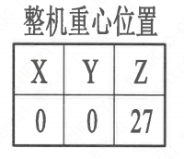
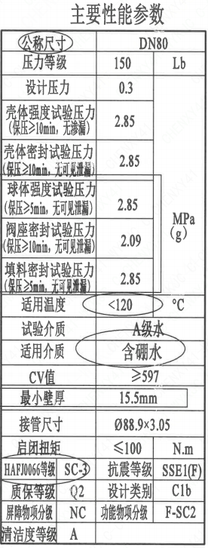
页码 | 表格名称 | 字段名称 | 字段值 | 标准字段名 | 标准字段值
1 | 主要性能参数 | 公称尺寸 | DN80 | 阀门入口口径 | DN80
 |  |  |  | 阀门出口口径 | DN80
1 | 主要性能参数 | 压力等级 | 150
1 | 主要性能参数 | 设计压力 | 0.3 | 设计压力 | 0.3
1 | 主要性能参数 | 壳体强度试验压力（保压≥10min，无渗漏） | 2.85
1 | 主要性能参数 | 壳体密封试验压力（保压≥10min，无可见泄漏） | 2.85
1 | 主要性能参数 | 球体强度试验压力（保压≥5min，无可见泄漏） | 2.85
1 | 主要性能参数 | 阀座密封试验压力（保压≥10min，无可见泄漏） | 2.09
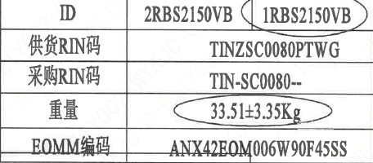
1 | 主要性能参数 | 填料密封试验压力（保压≥10min，无可见泄漏） | 2.85
1 | 主要性能参数 | 适用温度 | ＜120
1 | 主要性能参数 | 试验介质 | A级水
1 | 主要性能参数 | 适用介质 | 含硼水 | 流体介质 | B
1 | 主要性能参数 | Cv值 | ≥597 | 设计要求流量系数 | 597~x
1 | 主要性能参数 | 最小壁厚 | 15.5mm
1 | 主要性能参数 | 接管尺寸 | ∅88.9×3.05 | 入口接管外径 | 88.9
 |  |  |  | 入口接管壁厚 | 3.05
 |  |  |  | 出口接管外径 | 88.9
 |  |  |  | 出口接管壁厚 | 3.05
1 | 主要性能参数 | 启闭扭矩 | ≤100
1 | 主要性能参数 | HAF J0066等级 | SC-3 | 核安全等级（阀门本体） | SC-3
1 | 主要性能参数 | 质保等级 | Q2 | 物项质保等级 | Q2
1 | 主要性能参数 | 屏障物项分级 | NC | 屏障物项分级 | NC
1 | 主要性能参数 | 清洁度等级 | A | 清洁度等级 | A
1 | 主要性能参数 | 抗震等级 | SSE1(F） | 抗震分类 | SSE1
 |  |  |  | 抗震要求 | F
1 | 主要性能参数 | 设计类别 | C1b
1 | 主要性能参数 | 功能物项分级 | F-SC2 | 功能物项分级（可运行性） | F-SC2
 |  |  |  | 功能物项分级（完整性） | F-SC2
1 | 阀门重心信息表 | 整机重心位置 | （0,0,27）
1 | 阀门参数表 | ID | 2RBS2150VB，1RBS2150VB | 功能位置编码 | 2RBS2150VB，1RBS2150VB
1 | 阀门参数表 | 供货RIN码 | TINZSC0080PTWG | 供货RIN码 | TINZSC0080PTWG
1 | 阀门参数表 | 采购RIN码 | TIN-SC0080-- | 采购RIN码 | TIN-SC0080--
1 | 阀门参数表 | 重量 | 33.51±3.35Kg
1 | 阀门参数表 | EOMM编码 | ANX42EOM006W90F45SS

材料清单
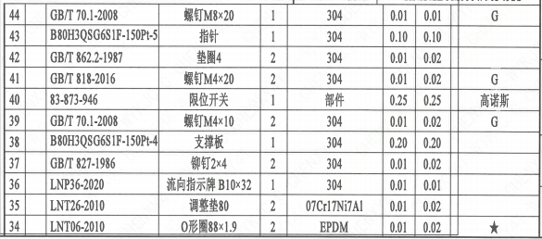
页码 | 序号 | 幅面 | 代号 | 名称 | 数量 | 材料 | 单件 | 总计 | 备注
1 | 1 |  | LNT01-2010 | 阀体80D-150-N3 | 1 | Z3CN20-09M | 17.1 | 17.1 | M3402
1 | 2 |  | LNT02-2010 | 球体80-N3 | 1 | Z2CND17-12 | 3.64 | 3.64 | M3306;G-Q3
1 | 3 |  | LNT07-2010 | 轴承Ⅰ32×27 | 1 | PEEK | 0.01 | 0.01
1 | 4 |  | LNT11-2010 | 阀座80 | 2 | Z2CND17-12 | 0.53 | 1.06 | M3306;G-Q3
1 | 5 |  | LNT06-2010 | O形圈87×3.1 | 2 | EPDM | 0.01 | 0.02
1 | 6 |  | LNT03-2010 | 密封圈80 | 2 | PEEK | 0.01 | 0.02
1 | 7 |  | LNT16-2010 | 弹簧片80 | 4 | 07Cr17Ni7Al | 0.01 | 0.04
1 | 8 |  | LNT08-2010 | 轴承Ⅱ33.5×12.5 | 1 | PEEK | 0.01 | 0.01
1 | 9 |  | GB/T 9125-2010 | 螺柱M12×60 | 10 | X6CrNiCu17-04 | 0.05 | 0.5 | M5110-G;Q1
1 | 10 |  | GB/T 6170-2015 | 螺母M12 | 10 | X12Cr13 | 0.01 | 0.1 | M5120-G;Q1
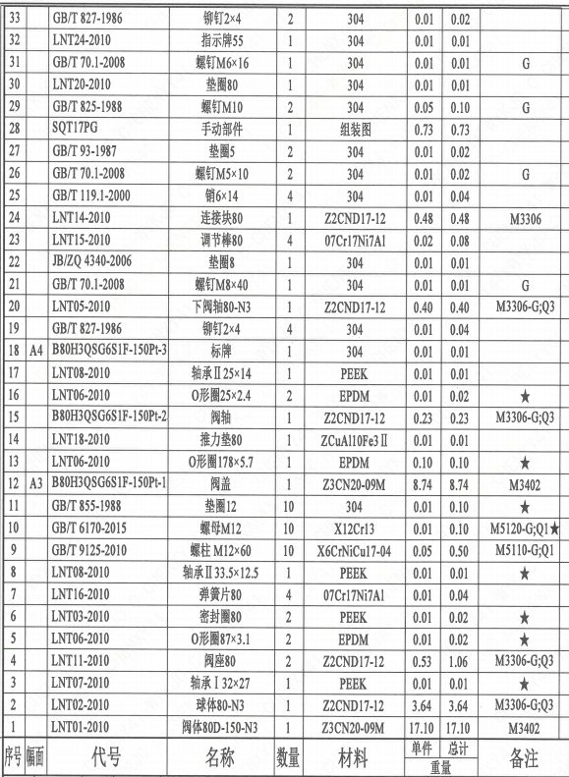
1 | 11 |  | GB/T 855-1988 | 垫圈12 | 10 | 304 | 0.01 | 0.1
1 | 12 | A3 | B80H3QSG6S1F-150P-1 | 阀盖 | 1 | Z3CN20-09M | 8.74 | 8.74 | M3402
1 | 13 |  | LNT06-2010 | O形圈178×5.7 | 1 | EPDM | 0.1 | 0.1
1 | 14 |  | LNT18-2010 | 推力垫80 | 1 | ZCuAl10Fe3Ⅱ | 0.01 | 0.01
1 | 15 |  | B80H3QSG6S1F-150P-2 | 阀轴 | 1 | Z2CND17-12 | 0.23 | 0.23 | M3306;G-Q3
1 | 16 |  | LNT06-2010 | O形圈25×2.4 | 2 | EPDM | 0.01 | 0.02
1 | 17 |  | LNT08-2010 | 轴承Ⅱ25×14 | 1 | PEEK | 0.01 | 0.01
1 | 18 | A4 | B80H3QSG6S1F-150P-3 | 标牌 | 1 | 304 | 0.01 | 0.01
1 | 19 |  | GB/T 827-1986 | 铆钉2×4 | 4 | 304 | 0.01 | 0.04
1 | 20 |  | LNT05-2010 | 下阀轴80-N3 | 1 | Z2CND17-12 | 0.4 | 0.4 | M3306;G-Q3
1 | 21 |  | GB/T 70.1-2008 | 螺钉M8×40 | 1 | 304 | 0.01 | 0.01 | G
1 | 22 |  | JB/ZQ 4340-2006 | 垫圈8 | 1 | 304 | 0.01 | 0.01
1 | 23 |  | LNT15-2010 | 调节棒80 | 4 | 07Cr17Ni7Al | 0.02 | 0.08
1 | 24 |  | LNT14-2010 | 连接块80 | 1 | Z2CND17-12 | 0.48 | 0.48 | M3306
1 | 25 |  | GB/T 119.1-2000 | 销6×14 | 4 | 304 | 0.01 | 0.04
1 | 26 |  | GB/T 70.1-2008 | 螺钉M5×10 | 2 | 304 | 0.01 | 0.02 | G
1 | 27 |  | GB/T 93-1987 | 垫圈5 | 2 | 304 | 0.01 | 0.02
1 | 28 |  | SQT17PG | 手动部件 | 1 | 组装图 | 0.73 | 0.73
1 | 29 |  | GB/T 825-1988 | 螺钉M10 | 2 | 304 | 0.05 | 0.1 | G
1 | 30 |  | LNT20-2010 | 垫圈80 | 1 | 304 | 0.01 | 0.01
1 | 31 |  | GB/T 70.1-2008 | 螺钉M6×16 | 1 | 304 | 0.01 | 0.01 | G
1 | 32 |  | LNT24-2010 | 指示牌55 | 1 | 304 | 0.01 | 0.01
1 | 33 |  | GB/T 827-1986 | 铆钉2×4 | 2 | 304 | 0.01 | 0.02
1 | 34 |  | LNT06-2010 | O形圈88×1.9 | 2 | EPDM | 0.01 | 0.02
1 | 35 |  | LNT26-2010 | 调整垫80 | 2 | 07Cr17Ni7Al | 0.01 | 0.02
1 | 36 |  | LNP36-2020 | 流向指示牌 B10×32 | 1 | 304 | 0.01 | 0.01
1 | 37 |  | GB/T 827-1986 | 铆钉2×4 | 2 | 304 | 0.01 | 0.02
1 | 38 |  | B80H3QSG6S1F-150P-4 | 支撑板 | 1 | 304 | 0.2 | 0.2
1 | 39 |  | GB/T 70.1-2008 | 螺钉M4×10 | 2 | 304 | 0.01 | 0.02 | G
1 | 40 |  | 83-873-946 | 限位开关 | 1 | 部件 | 0.25 | 0.25 | 高诺斯
1 | 41 |  | GB/T 818-2016 | 螺钉M4×20 | 2 | 304 | 0.01 | 0.02 | G
1 | 42 |  | GB/T 862.2-1987 | 垫圈4 | 2 | 304 | 0.01 | 0.02
1 | 43 |  | B80H3QSG6S1F-150P-5 | 指针 | 1 | 304 | 0.1 | 0.1
1 | 44 |  | GB/T 70.1-2008 | 螺钉M8×20 | 1 | 304 | 0.01 | 0.01 | G

技术要求
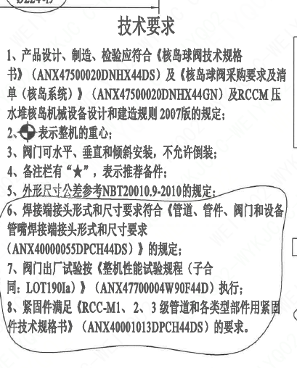
页码 | 字段名 | 内容
1 | 技术要求-1 | 1、产品设计、制造、检验应符合《核岛球阀技术规格书》（ANX47500020DNHX44DS）及《核岛球阀采购要求及清单（核岛系统）》（ANX47500020DNHX44GN）及RCCM压水堆核岛机械设备设计和建造规则2007版的规定；
1 | 技术要求-2 | 2、表示整机的重心；
1 | 技术要求-3 | 3、阀门可水平、垂直和倾斜安装，不允许倒装；
1 | 技术要求-4 | 4、备注栏有“★”，表示推荐备件；
1 | 技术要求-5 | 5、外形尺寸公差参考NBT20010.9-2010的规定：
1 | 技术要求-6 | 6、焊接端接头形式和尺寸要求符合《管道、管件、阀门和设备管嘴焊接端接头形式和尺寸要求（ANX40000055DPCH44DS）》的规定；
1 | 技术要求-7 | 7、阀门出厂试验按《整机性能试验规程（子合同：LOT190Ia）》（ANX47700004W90F44D）执行；
1 | 技术要求-8 | 8、紧固件满足《RCC-M1、2、3 级管道和各类型部件用紧固件技术规格书》（ANX40001013DPCH44DS）的要求。
1 | 采购要求及清单文件编码 | ANX47500020DNHX44GN

图签栏
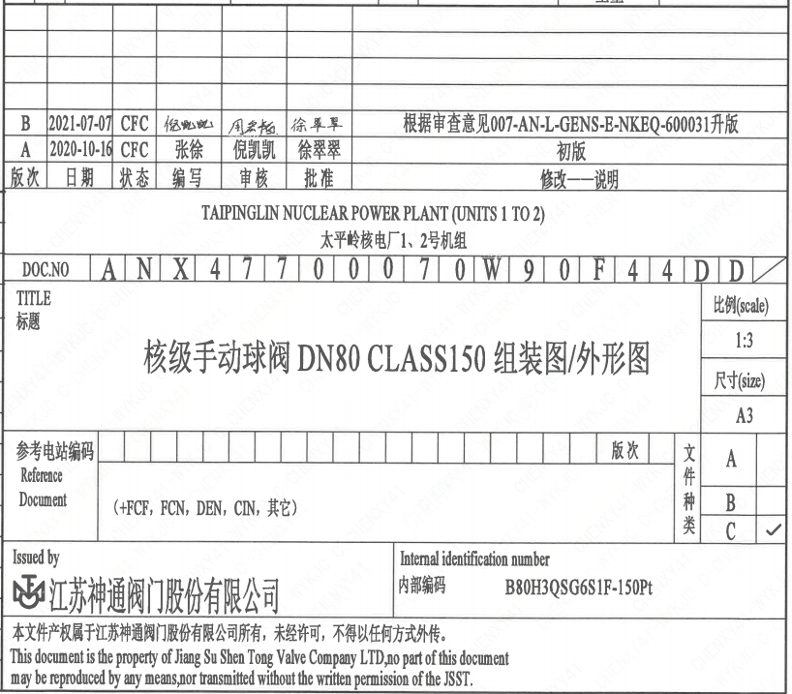
页码 | 文件编码 | 卷标 | 标题 | 参考文件编码 | 参考电站编码版次
1 | ANX47700070W90F44DD |  | 核级手动球阀DN80 Class150组装图/外形图

